无限节点
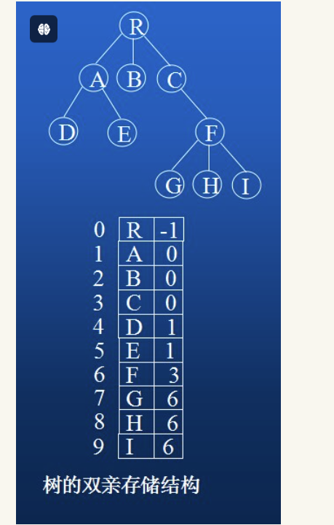
id | name | parent_id | info | 0表示根节点
1 | 1 | 0 | A1
2 | 1.1 | 1 | A2
3 | 1.1.1 | 2 | A3
4 | 1.1.2 | 2 | A4
5 | 1.2 | 1 | A5
6 | 2 | 0 | A6
7 | 2.1 | 6 | A7
8 | 2.1.1 | 7 | A8
9 | 2.1.2 | 7 | A9
10 | 2.1.3 | 7 | A10
11 | 2.2 | 6 | A11
12 | 2.2.1 | 11 | A12
13 | 2.2.2 | 11 | A13
14 | 2.2.2.1 | 13 | A14
15 | 2.2.2.1.1 | 14 | A15
16 | 2.2.2.1.1.1 | 15 | A16
17 | 2.2.2.1.1.1.1 | 16 | A17
18 | 2.2.2.1.1.1.1 | 16 | A18

